微生信示例125
>one gcg-cgtgcgcggaaggagccaaggtgaagttgtagcagtgtgtcagaagaggtgcgtggca-ccat-gctgtcccccgaggcgga-gcgggtgctgcggtacctgg-tcgaagta-g-aggagttg----- >two --gacttgtg-gaaccta-cttcc-tgaaaata-acct-tctgtcctccgagct-ctccgcacccgtggatgacctgctcc-cgtacacagatgttgcc--acctggctggatgaatgtccgaat-gaagcg

微生信，您身边的数据分析，可视化专家
https://www.bioinformatics.com.cn/plot_basic_paired_sequence_alignment_on_sparials_plot_125

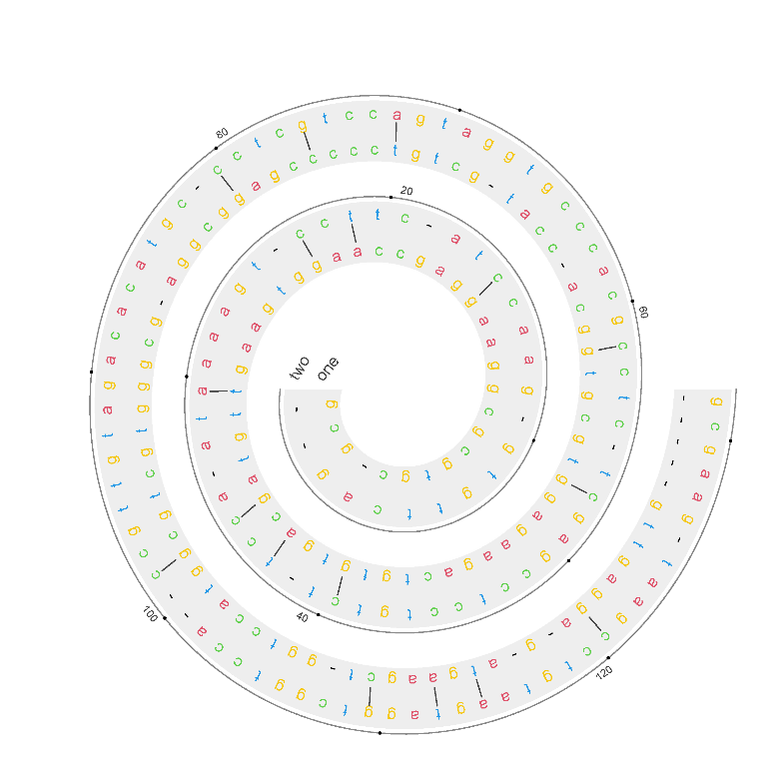
输出示例图 | 使用问题，或数据分析合作意向
 | 请微信扫码联系我们


B站：螺旋图展示双重序列比对结果操作步骤视频教程

注意：输入4行，且序列长度必需一样

